BOM 表
项目 | 零件代号 | 缩略图 | BOM 表结构 | 数量 | 描述
1 | 001_2dof_head - G1_head_mount.stl | 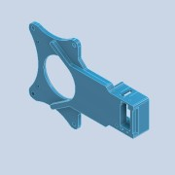 | 普通件 | 1 | 3d打印件pla
2 | 002_2dof_head - G1_head_mount.stl | 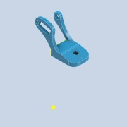 | 普通件 | 1 | 3d打印件pla
3 | 004_3dof_head - G1_head_mount.stl | 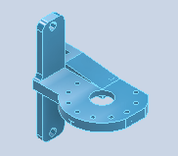 | 普通件 | 1 | 3d打印件pla
4 | 零件1 | 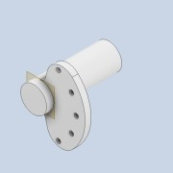 | 普通件 | 1 | 3d打印件pla
5 | 舵机STS3032 | 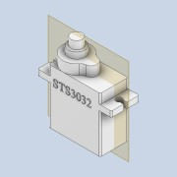 | 外购件 | 2
6 | 舵机STS3032_舵脚 |  | 外购件 | 2 | 舵机STS3032自带
7 | 转接板 | 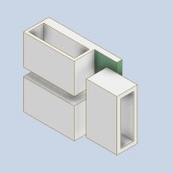 | 外购件 | 1 | 舵机STS3032自带
8 | URT-2 | 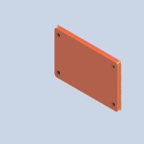 | 外购件 | 1 | 飞特舵机URT2调试板
9 | 英特尔RealSense深度摄像头D415 | 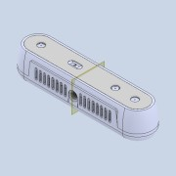 | 外购件 | 1
10 | 螺钉GB 845-85 - ST2.2 x 4.5 - C - H | 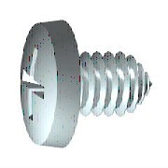 | 外购件 | 若干 | C-H 型十字槽盘头自攻螺钉
11 | 螺钉 GB/T 818 M6 x 8 | 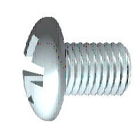 | 外购件 | 1 | H 型十字槽盘头螺钉
12 | 螺钉 GB/T 818 M3 x 12 |  | 外购件 | 2 | H 型十字槽盘头螺钉
13 | 螺母 GB/T 6174 M3 | 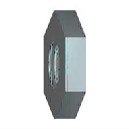 | 外购件 | 2 | 六角薄螺母 (无倒角)
14 | 螺钉 GB/T 818 M3 x 6 |  | 外购件 | 2 | H 型十字槽盘头螺钉

